基础
Tomcat
 | Tomcat是Apache 软件基金会（Apache Software Foundation）的Jakarta 项目中的一个核心项目，由Apache、Sun 和其他一些公司及个人共同开发而成。由于有了Sun 的参与和支持，
 | 最新的Servlet 和JSP 规范总是能在Tomcat 中得到体现，Tomcat 5支持最新的Servlet 2.4 和JSP 2.0 规范。因为Tomcat 技术先进、性能稳定，而且免费，因而深受Java 爱好者的喜爱并
 | 得到了部分软件开发商的认可，成为目前比较流行的Web 应用服务器。

 | Tomcat 服务器是一个免费的开放源代码的Web 应用服务器，属于轻量级应用服务器，在中小型系统和并发访问用户不是很多的场合下被普遍使用，是开发和调试JSP 程序的首选。
 | 对于一个初学者来说，可以这样认为，当在一台机器上配置好Apache 服务器，可利用它响应HTML（标准通用标记语言下的一个应用）页面的访问请求。实际上Tomcat是Apache 服务器的扩展，
 | 但运行时它是独立运行的，所以当你运行tomcat 时，它实际上作为一个与Apache 独立的进程单独运行的。
 | 诀窍是，当配置正确时，Apache 为HTML页面服务，而Tomcat 实际上运行JSP 页面和Servlet。另外，Tomcat和IIS等Web服务器一样，具有处理HTML页面的功能，另外它还是一个Servlet和JSP容器，
 | 独立的Servlet容器是Tomcat的默认模式。不过，Tomcat处理静态HTML的能力不如Apache服务器。

 | Tomcat, 是Servlet和JSP容器，其是实现了JSP规范的servlet容器。它在servlet生命周期内包容，装载，运行，和停止servlet容器。

 | Servlet容器的三种工作模式：
 | 1. 独立的Servlet容器
 | Servlet容器与基于JAVA技术的Web服务器集成，Servlet容器与Web服务器在同一个JVM中运行，作为独立的Web服务器运行。外部请求到达Servlet容器，Servlet容器通过解析请求消息将请求消息分发给目的Servlet，
 | 运行Servlet获得响应，并将响应以特定的格式返回给客户端。
 | 2. 进程内的Servlet容器
 | Servlet容器与基于非Java技术的Web服务器一起使用，通过Web服务器插件将Servlet容器集成到Web服务器中。Web服务器插件将在Web服务器内部地址空间打开一个JVM，使得Servlet可以在该JVM中加载并运行Servlet。
 | 如果有客户端调用Servlet请求的到来，Web服务器插件会通过JNI接口将请求传递给Servlet容器，然后由Servlet容器处理该请求。
 | 3. 进程外的Servlet容器
 | 该模式也是通过服务器插件的形式将Servlet容器与Web服务器联系起来。在该模式下，Web服务器将Servlet容器运行在服务器外部的JVM中。Web服务器插件与Servlet容器使用IPC机制进行通信。
 | 当访问Servlet的请求到达Web服务器时，Web服务器插件通过使用IPC消息传递给Servlet容器。模式2和模式3的区别就是Servlet容器与Web服务器的耦合程度以及Web服务器插件与Servlet容器的通信方式不同。
 | Tomcat下载及安装
 |  | http://tomcat.apache.org/
 | 选择左边Navigation中Download下的相关版本进行下载，每个版本有Binary Distribution和Source Code Distribution两种形式，Binary Distribution下载应用程序，Source Code Distribution下载Tomcat源代码。
 | 下载好Tomcat zip包后，可以解压缩到相关文件夹下，我这里加压缩到了C:\Tomcat\apache-tomcat-7.0.47
 | 当我们进入到Tomcat文件夹下，可以看到如下目录结构：
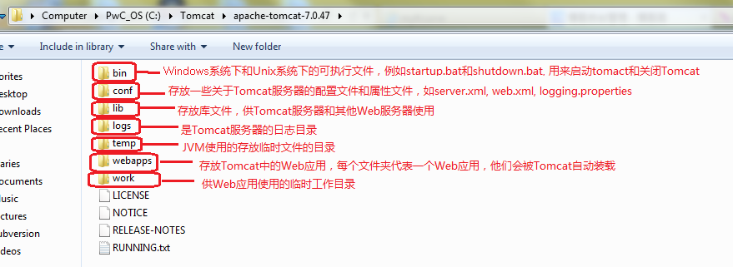

 | 安装好后，最好在系统环境变量中添加如下变量：
 | TOMCAT_HOME = C:\Tomcat\apache-tomcat-7.0.47 (选择你自己的安装路径)
 | 然后到bin目录中，双击startup.bat就可以启动Tomcat服务了。之后你可以启动浏览器，输入http://localhost:8080，将会出现Tomcat默认的欢迎页面。

 | 一、Tomcat服务器结构图：
 | Tomcat服务器中可以配置多个Service，每个Service可以包含多个Connector和一个Engine。
 | 每个Connector是负责与外界交流的模块，负责在指定的服务器端口上监听来自客户端的请求，并将请求交给处理引擎，待处理引擎处理后再将结果返回给客户端。Connector要支持不同的传输协议。
 | 一个Service只有一个Engine，其出来来自各个Connector的客户端请求。Engine上可以有多个Host(Host指的是虚拟主机，即在物理服务器上配置的多个域名)。每个Host上又可以部署一个或多个Web应用，
 | 即结构图中的Context，而每个应用中又可以配置多个Servlet来处理相应的请求。
 | Tomcat通过分级的结构将其提供的多服务，多协议，多主机进行层层分解，最终都归结到一个一个的Servlet来执行具体的任务，这也是Tomcat被称为Servlet容器的原因。
 | 二、Tomcat基础配置 - server.xml配置文件
 | Tomcat有层级结构，也体现在server.xml配置文件中，它是用于配置Tomcat服务器的最主要的配置文件，默认的配置文件有如下元素：
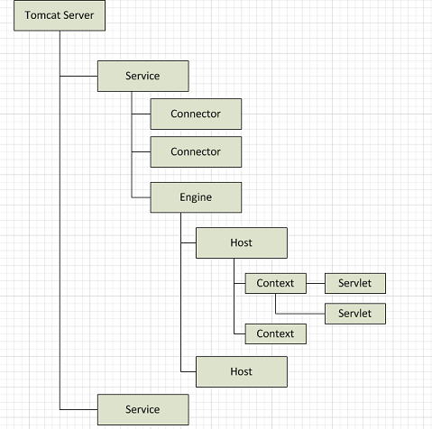

 | 黑体部分位server.xml中的元素，红色部分为元素的属性。
 | Connector可以有两种，一种是HTTP Connector，使得Tomcat可以通过http协议通信，一种是AJP Connetor，表示使用AJP协议通信，用于Tomcat与Apache服务器通信。他们都是根据protocol属性值进行区分，默认是HTTP Connector。
 | Tomcat其他配置文件
 | web.xml: Tomcat中每个Web应用都拥有一个对Web应用进行配置的web.xml文件
 | tomcat-user.xml: 给文件对登陆Tomcat后台管理的用户做定义，包括角色和用户名/密码
 | logging.properties: Tomcat服务器日志功能属性文件，定义了每一种日志的级别，存放目录，日志文件名前缀，使用的日志处理器等属性
 | 三、在Eclipse中安装Tomcat插件
 | 1. 先下载Tomcat插件，可以到eclipse官网上免费下载：http://www.eclipsetotale.com/
 | 下载得到文件tomcatPluginV321.zip，对该文件解压缩，获得文件夹com.sysdeo.eclipse.tomcat_3.2.1，该文件就是根目录
 | 2. 在elipse中完成插件安装
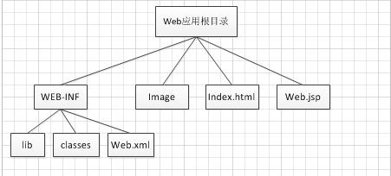
 | 将插件根目录直接复制到Eclipse根目录下的plugins目录中已完成插件安装
 | 3. 配置Tomcat插件
 | 设置Tomcat version
 | 设置Tomcat home，可以参考教程一
 | 配置好之后Tomcat插件就可以使用了

 | Tomcat中的Web应用
 | Web应用就是具有特定目录结构的目录和文件。
 | 基于JAVA技术开发的Web应用中通常会包含以下的web对象：

 | 静态文件对象：HTML页面，图片，普通文件
 | Servlet: 依据Servlet规范实现的java类，可以以编译后的class文件出现，也可以以包含class文件的jar包出现
 | JSP文件：符合JSP规范的动态页面

 | 实际上Web应用就是文件系统中的一个目录，称为Web应用根目录，该目录中包括： 访问该Web应用所需要的资源，以及Web应用本身的配置文件和描述文件。不同的Web服务器，
 | 对在其上部署的Web应用的根目录结构有不同的要求。而在Tomcat下，Web应用有如下目录结构：
 | 顶节点是Web应用根目录，所有静态文件对象可以按任意目录层次放置在Web应用根目录中，比如结构图中的Web.jsp可以直接隶属于根目录，也可以隶属于根目录中的某个文件夹下，
 | 而这些文件都可以根据其目录层次通过URL直接访问。
 | WEB-INF是一个特殊的子目录，它只能置于根目录之下，它 不会让客户端直接访问其中的文件，而是间接地支持Web应用的运行，比如提供Web应用需要访问的资源文件，
 | 放置Web应用的属性文件和配置文件。其主要包括lib目录，classes目录，Web.xml文件。
 | lib目录：主要存放Web应用所要使用的库文件
 | classes目录： 主要存放Web应用使用的class文件
 | Web.xml: 其是Web应用描述符，用于设置Web应用特有的配置

 | Web应用的上下文路径
 | 部署到Tomcat的Web应用可以有多个，该怎么区分他们呢？这时候就会用Tomcat以及相关的Host路径来定义Web应用特有的路径，以便于准确定位Web应用。每个Host中可以有多个Web应用，
 | 则需要每个Web应用的路径是唯一的，例如：在localhost中有2个Web应用，路径分别为app1和app2，则访问他们的URL就可以表示为：http://localhost:8080/app1, http://localhost:8080/app2
 | 反之，Tomcat也可以根据客户端请求的URL的前缀来将请求发送给相应的Web应用
 | 注意： Web应用上下文路径与根目录名称是两个不同概念，这两个值未必是一样的。

 | 一、将Web应用部署到Tomcat中
 | 为什么要部署？将Web应用部署到Tomcat中，那么Tomcat就能找到相应的Web应用，当Tomcat启动时就会加载和初始化Web应用，而在Tomcat启动后，客户端就看可以使用相应的URL通过Tomcat访问到Web应用了。
 | 部署的方式有两种：1）直接将Web应用结构目录添加到Tomcat的webapps目录 2）使用Context元素
 | 1. 接将Web应用结构目录添加到Tomcat的webapps目录
 | 在Tomcat目录结构中，有一个叫做webapps的文件夹，由之前所讲，它会存放Web应用，一个文件夹代表一个Web应用。而在Tomcat启动时，它会默认加载webapps文件夹下面的所有Web应用。
 | 2. 使用Context元素
 | 根据教程（二）中的Tomcat服务器架构图知道，Context表示Host中的一个Web应用，每个Web应用可以是一个war(Web Application Archive)文件或者文件系统中的一个文件夹。一个Host可以有多个web应用，
 | 且他们必须要有唯一的上下文路径来区分。如果某个Web应用的上下文路径字符串是空串，则该Web应用就成为其所在虚拟主机的默认Web应用，所有请求URL没有与Host中其他任何一个Web应用上下文路径匹配的客户请求都会被分发到该Web应用。
 | Context元素属性列表如下：
 | 元素 | 属性 | Mandatory | Description
 | Context | docBase | Y | 表示Web应用的根路径。若为war文件，属性值为该文件的路劲，若为目录，则为Web应用根目录路径
 |  | path | N | Web应用的上下文路径
 |  | reloadable | N | true/false(Default)。表示是否允许Tomcat服务器监视Web应用中/WEB-INF/classes和/WEB-INF/lib目录的变化
 |  | workDir | N | 指定一个目录路径来作为该Web应用的临时工作目录。若未指定该属性，则会使用Tomcat下的work目录
 |  | unpackWAR | N | true/false，如果设置成true则Tomcat在运行压缩的Web应用（war文件）会先将它解压缩
 | 举例：<Context docBase="D:\\webAppBase\application" path ="/app1" workDir="D:\\WebAppBase\application\work">
 | 将Context元素配置到Tomcat服务器中有如下方法：
 | 1）在server.xml中添加Context元素 - 添加到Host节点内部，作为Host的元素。优点：简单直观；缺点：如果有很多Web应用，要配置很多Context元素，这样会使server.xml很难阅读和维护
 | 2）添加到${TOMCAT_HOME}\conf\context.xml文件中 - 该文件是用于配置所有Web应用的Context元素。优点：将Context元素从server.xml中独立出来；缺点：当应用多了则不易维护
 | 3）为每个虚拟主机的所有Web应用使用一个独立的配置文件 - ${CATATINA_HOME}/conf/[enginename]/[hostname]/context.xml.default - 即在虚拟主机中建立该文件，然后添加Context元素
 | 4）为每个Web应用使用独立的配置文件 - 在${CATATINA_HOME}/conf/[enginename]/[hostname]目录中可以通过使用xml文件来为每个Web应用定义Context，文件名为Web应用的上下文路径

 | 二、配置Web应用
 | 每个Web应用都有一个对Web应用进行配置的web.xml（特有部署描述符），存在WEB-INF的文件夹中；而在Tomcat的conf文件夹中也有web.xml（通用部署描述符），用来设置通用的配置。
 | 当通用部署描述符和特有部署描述符有冲突时，特有部署描述符的配置项优先。
 | Web应用部署描述符
 | 根元素web-app，其可以包含若干个子元素，而每个子元素都对应于Web应用某个方面的配置，且他们的顺序是任意的。
 | web-app根元素有如下属性：version, id, metadata-complete。比较常用的是version，表明Web描述文件兼容的最好版本。
 | web-app根元素下最常用的子元素：
 | welcome-file-list: 定义一个welcome文件列表
 | <welcome-file-list>
 | <welcome-file>index.html</welcome-file>
 | <welcome-file>index.htm</welcome-file>
 | <welcome-file>index.jsp</welcome-file>
 | </welcome-file-list>
 | welcome-file-list会定义目录的默认访问文件，当客户端请求的URL指向一个目录而非文件时，则就会访问默认访问文件，而这个list中定义的文件是有访问顺序的，按照显示顺序优先返回，若前面的文件不存在，则依次访问后面的文件。
 | servlet和servlet-mapping: 这两个元素主要用于在Web应用中添加Servlet。servlet元素用于定义Servlet的名称，实现类等属性，servlet-mapping用于定义servlet的路径映射方式。
 | <servlet>
 | <servlet-name>jsp</servlet-name>
 | <servlet-class>org.apache.jasper.servlet.JspServlet</servlet-class>
 | <init-param>
 | <param-name>fork</param-name>
 | <param-value>false</param-value>
 | </init-param>
 | <!-- can have multiple init-param -->
 | <load-on-startup>3</load-on-startup>
 | </servlet>

 | <servlet-mapping>
 | <servlet-name>jsp</servlet-name>
 | <url-pattern>*.jsp</url-pattern>
 | </servlet-mapping>
 | <servlet-mapping>
 | <servlet-name>jsp</servlet-name>
 | <url-pattern>*.jspx</url-pattern>
 | </servlet-mapping>

 | 在上面的servlet元素中，其名字是jsp，所使用的java类为org.apache.jasper.servlet.JspServlet，其中的<init-param>元素为java类所要用到的参数；而<load-on-startup>元素中定义一个整数值，如果值为0或正整数，
 | 则表明该Servlet会在Tomcat服务器启动时必须被加载和初始化，若为负整数或该配置项不存在时Tomcat可以选择不在启动时加载和初始化Servlet。
 | 在<servlet-mapping>元素中定义servlet名字为jsp的路径映射方式 -- <url-pattern>，该元素定义了一个请求URL模板，请求URI与该模板匹配时请求将被分配到对于的Servlet。在该段xml代码中，
 | 定义了访问*.jsp和*.jspx的文件都将被分配到名字为jsp的Servlet进行处理。
 | filter和filter-mapping: 这两个元素主要用于在Web应用中添加过滤器。filter元素用于定义过滤器的名称，实现类等属性，filter-mapping用于定义filter的路径映射方式。
 | mime-mapping: 该元素定义在Web应用中如何根据文件名后缀映射出文件的mime类型
 | <mime-mapping>
 | <extension>htm</extension>
 | <mime-type>text/html</mime-type>
 | </mime-mapping>
 | Note: MIME是Multipurpose Internet Mail Extensions(多用途Internet邮件扩展)的简称，其被用于判断二进制文件的内容和打开方式。
 | session-config: 用于配置session的一些参数，例如session的超时时间
 | <session-config>
 | <session-timeout>30</session-timeout>
 | </session-config>
 | 总结： Tomcat中可以部署多个Web应用，而其通过应用的上下文路径来区分各个Web应用。部署Web应用可以通过添加Context元素。我们可以通过配置Tomcat中的web.xml或者Web应用自身的web.xml来对Web应用进行配置。

 | Tomcat入门级小白教程
 | Tomcat 类似与一个apache的扩展型，属于apache软件基金会的核心项目，属于开源的轻量级Web应用服务器，是开发和调试JSP程序的首选，主要针对Jave语言开发的网页代码进行解析，
 | Tomcat虽然和Apache或者Nginx这些Web服务器一样，具有处理HTML页面的功能，然而由于其处理静态HTML的能力远不及Apache或者Nginx，所以Tomcat通常做为一个Servlet和JSP容器单独运行在后端。
 | 可以这样认为，当配置正确时，Apache 为HTML页面服务，而Tomcat 实际上运行JSP 页面和Servlet。比如apache可以通过cgi接口直接调取Tomcat中的程序。

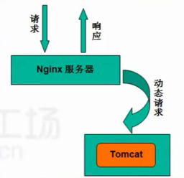

 | Tomcat配置内容说明
 | （1）Tomcat的主目录为/usr/local/Tomcat 7/ 其子目录的用处如下：
 | bin/:存放Windows或Linux平台上启动和关闭Tomcat的脚本文件
 | conf/:存放Tomcat服务器的各种全局配置文件，其中最重要的是server.xml和web.xml
 | lib/:存放Tomcat运行需要的库文件
 | logs:存放Tomcat执行时的LOG文件
 | webapps：Tomcat的主要Web发布目录
 | work：存放jsp编译后产生的class文件
 | （2）各配置文件作用说明
 | catalina.policy：权限控制配置文件
 | catalina.properties：Tomcat属性配置文件
 | context.xml：上下文配置文件
 | logging.properties：日志log相关配置文件
 | server.xml：主配置文件
 | Tomcat-users.xml：manager-gui管理用户配置文件
 | web.xml：Tomcat的servlet、servlet-mapping、filter、MIME等相关配置
 | （3）主配置文件解读
 | server.xml为Tomcat的主要配置文件，可配置Tomcat的启动端口、网站目录、虚拟主机、开启https等重要功能
 | server:元素代表了整个servlet容器
 | service:由一个或多个Connector、一个Engine组成、负责处理Connector获得的客户请求
 | Connector：一个Connector在某个指定端口上监听客户请求，并将获得的请求交给Engine来处理，从Engine处获得回应并返回客户
 | Engine：可以配置多个虚拟主机Virtual Host，每个虚拟主机都有一个域名
 | Host：代表一个Viretual Host，虚拟主机，每个虚拟主机和某个网络域名Domain Name相匹配
 | Context：一个Context对应于一个Web Application

 | 构建java Web站点
 | （1）建立网站根目录，如/web目录，存放所有Web站点的网页子目录；建立网点的子目录，以应对一个确定的站点，如/web/webapp1
 | ~]# mkdir -pv /web/benet
 | （2）修改server.xml，增加站点
 | [root@localhost ~]#vim /usr/local/tomcat7/conf/server.xml
 | 在这两行下面
 | <Host name="localhost" appBase="webapps" unpackWARs="true" autoDeploy="true >"
 | <Context docBase="/web/benet/" path="" reloadable="false" >
 | </Context>
 | 注：在host端增加Context
 | （3）建立网站测试首页
 | ~]# vim /web/benet/index.jsp
 | 添加：
 | 验证tomcat站点，以及能够运行jsp
 | <%@ page language="java" import="java.util.*" pageEncoding="UTF-8"%>
 | <html>
 | <head>
 | <title>JSP</title>
 | </head>
 | <body>
 | <% out.println("welcome to JSP server");%>
 | </body>
 | </html>
 | （4）重启Tomcat并进行测试
 | [root@localhost ~]#/usr/local/tomcat7/bin/shutdown.sh
 | [root@localhost ~]#/usr/local/tomcat7/bin/startup.sh
 | [root@localhost ~]#firefox http://192.168.1.1:8080/ &

